상품제안서
코드루트 맥세이프 미니 휴대용 선풍기 | 상품코드: F32284

 |  |  |  |  |  |  | 02-412-0044 | www.easy1.co.kr
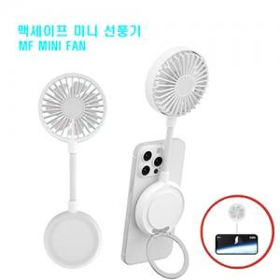

【상세/제작정보】

【인쇄/포장옵션】 | 레이저, 풀칼라, 컬러필름인쇄 / 포장지포장

【공급단가】 | 수량 | 50~ | 100~ | 500~ | 1,000~ | 2,000~
*VAT별도 | 단가 | 11,880원 | 11,680원 | 11,380원 | 11,180원 | 10,890원

【상품 URL】 | https://dev.easy1.co.kr:443/src/goods_detail.php?gdno=32284

